Sheet1
1. Imports | 0

2. Load dataset | id | mpg | cylinders | displacement | horsepower | weight | acceleration | model.year | origin
 | 1 | 18 | 8 | 307 | 130 | 3504 | 12 | 70 | USA
 | 2 | 15 | 8 | 350 | 165 | 3693 | 11.5 | 70 | USA
 | 3 | 18 | 8 | 318 | 150 | 3436 | 11 | 70 | USA
 | 4 | 16 | 8 | 304 | 150 | 3433 | 12 | 70 | USA
 | 5 | 17 | 8 | 302 | 140 | 3449 | 10.5 | 70 | USA

3. Create comparison groups
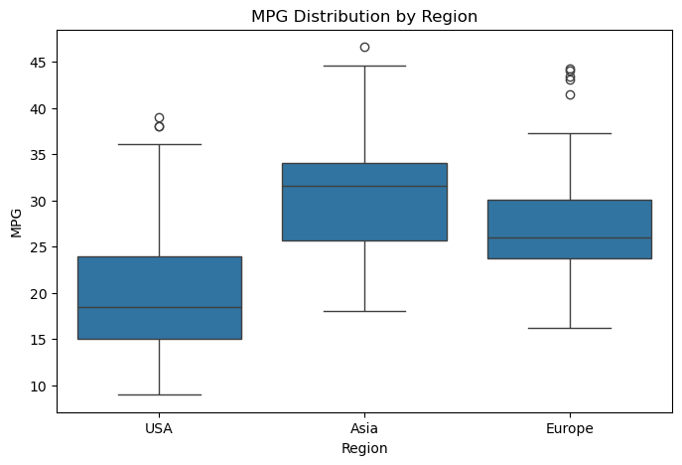
4. Visualize raw distributions

5. Run t-test

6. Compare group means

7. Effect size (Cohen's d) | 0.45049512542

8. Bootstramp sample | 31.529113924

9. Bootstramp simulation | 31.529113924
 | 29.056962025
 | 30.572151899
 | 31.256962025
 | 30.660759494

10. Confidence interval

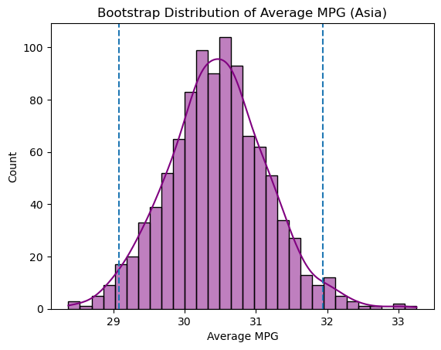
11. Bootstrap visualization

